Schwerpunktrechnung
Fiat C. 29 |  | Stand | 22/09/2020

Diese Tabellen erlauben die Berechnung von Gewicht und Schwerpunktlage durch Eingabe von Gewichten einzelner Bauteile und deren Abstand von einem Nullpunkt (Datum). Daten nur in gelbe Felder eingeben. Rote Schrift in grünen Feldern sind Resultate der Berechnungen, diese Felder dürfen nicht überschrieben werden. Basis ist das Modell Max Bee 2012 von Igor Burger, modifiziert für den elektrischen Betrieb mit Pusher Propellern von 12 - 13 Zoll Durchmesser. Dynamische Kräfte berechnet durch Wolfgang Nieuwkamp. Die Werte zu Höhenversatz und Einstellwinkel von Antrieb und und Höhenleitwerk, sowie zur Funktion des Seitenruders, sind für Antriebe mit Zugpropellern nicht anwendbar.

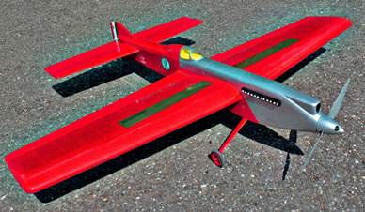
Eingabewerte | Gr./qdm/mm
Festwerte oder ext. Daten
Detailgewichte und Hilfswerte
Resultate, nicht überschreiben
Aus Unterbaugruppen, nicht überschreiben

Schwerpunktrechnung | Peter Germann | Fiat C. 29
Datum: Rückseite Spinner |  | Stand | 22/09/2020

Unterbaugruppe | Gewicht | Arm | Moment

Rumpf, mit Seitensteuer, lackiert | 356 | 507 | 180571
Tragfläche mit Klappen, lackiert | 477 | 445 | 212229
Höhenleitwerk, lackiert | 129 | 994 | 128484
Antrieb, mit Batterie & Schlitten | 730 | 131 | 95355
Fahrwerk CFK Meizlik, & Achsen | 44 | 283 | 12452
Heckfahrwerk 1.5 mm, inkl. Rad | 3 | 1080 | 3240
Räder Graupner AIR-UL 55 x 22 mm (2) | 27 | 283 | 7641
Gewichtsausgleich Leinen (1/2 Leinengewicht) | 18 | 365 | 6570
Trimmgewicht Heck | 20 | 1080 | 21600
Trimmgewicht Nase | 0 | 40 | 0
Zusatztrimmgewicht Aussen (zusätzl. z. Ausgl. Leinen & Bau) | 2 | 365 | 730
Schrauben & Diverses | 18 | 480 | 8640

Gewicht Gramm | 1824 |  | 677512
Gewicht oz. | 64.3

Schwerpunkt
Schwerpunkt ab Rückseite Spinner | 371 | in.
Schwerpunkt von Scharnierline nach vorn | 176 | 6.91 | Batterieverschiebung = SP +/- 5 mm
Schwerpunkt MAC | 21%

Aufbau | Gramm | oz.
Rohbau Holz, geschliffen | 754 | 26.6
Finish, ab Holz geschliffen | 209 | 7.4
Antrieb und Fahrwerk | 804 | 28.4
Trimmgewichte und Diverses | 58 | 2.0

 | 1824

Flächenbelastung Gramm/qdm | 43.5
Flächenbelastung oz/sq.ft |  | 14.3
Äusserer Randbogen schwerer um (Gramm) | 20 | 0.7

Formeln
Luftwiderstand in N |  | https://www.hilfreiche-tools.de/mechanik/luftwiderstandskraft-berechnen.html

0.5 * cw * A * p * (v * v)
 |  |  |  | Nm * Faktor = Grmm | 101971.62 | http://online.unitconverterpro.com/unit-conversion/convert-alpha/force.html
cw 0.1 - 1 |  |  |  | Nm * Faktor= Grcm | 10197.16
A Stirnfläche in qm |  |  |  | Kg Kraft * Faktor = Newton | 0.98 | Newton Kraft | Gramm Kraft
p Luftdichte 1.2 |  |  |  | Newton* Faktor = Kg Kraft | 1.02 | 1 | 102
v Geschwindigkeit m/s |  |  | qcm - qm | Geteilt durch | 10000
 |  |  | Luftdichte 25° |  | 1.2 | Gramm Kraft | Newton
 |  |  | cw Rad |  | 0.4 | 100 | 0.98
Stirnwiderstand Tragfläche |  |  | cw senkr. Platte |  | 1
Mittlere Dicke cm | 5 |  | cw Radverschal. |  | 0.2 | Nm | Gramm
Spannweite cm | 150 |  | cw Profil |  | 0.1 | 1 | 101971.62
Querschnittsfläche qm | 0.075 |  | cw Draht |  | 0.5
Luftdichte cw | 1.2 |  | N = Gramm |  | 98 | Pound Force | Newton | Gramm
Geschwindigkeit m/s | 25 |  | Gramm = N |  | 102 | 1 | 4.45 | 453.9
Widerstandsbeiwert cw | 0.1
Widerstand N | 2.81
Widerstand Gramm | 287

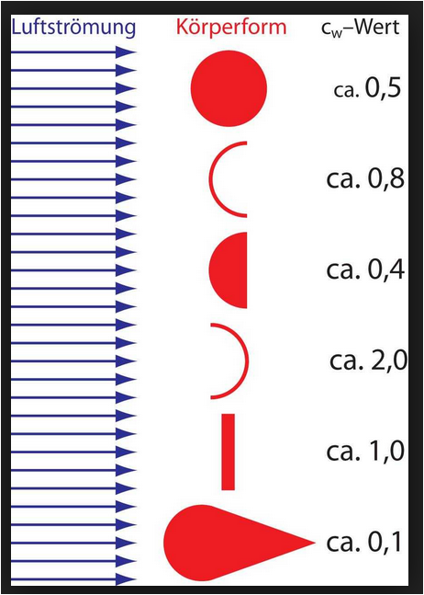
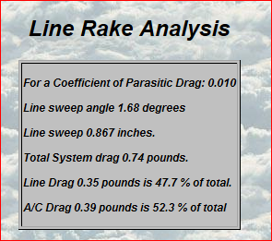
 |  |  |  |  |  |  |  | C.29 an 19.5 m X 0.4 mm bei 5.25 sec/Runde:
Stirnwiderstand Höhenleitwerk
Mittlere Dicke cm | 1.5
Spannweite cm | 79
Querschnittsfläche qm | 0.01185
Luftdichte cw | 1.2
Geschwindigkeit m/s | 25
Widerstandsbeiwert cw | 0.1
Widerstand N | 0.44
Widerstand Gramm | 45

Widerstand 2 Räder |  |  | Widerstand 2 Beine
Radbreite cm | 2 |  | Durchmesser Draht cm | 0.3
Raddurchmesser cm | 5.5 |  | Länge cm | 20
Querschnittsfläche qm | 0.0011 |  | Querschnittsfläche qm | 0.0006
Luftdichte cw | 1.2 |  | Luftdichte cw | 1.2
Geschwindigkeit m/s | 25 |  | Geschwindigkeit m/s | 25 |  |  |  | Gesamt: | 335 Gramm
Widerstandsbeiwert cw | 0.4 |  | Widerstandsbeiwert cw | 0.5 |  |  |  | Zelle | 177 Gr.
Widerstand N | 0.33 |  | Widerstand N | 0.22 |  |  |  | Leinen | 158 Gr.
Widerstand Gramm | 33.66 |  | Widerstand Gramm | 23

